Parámetros PK utilizados
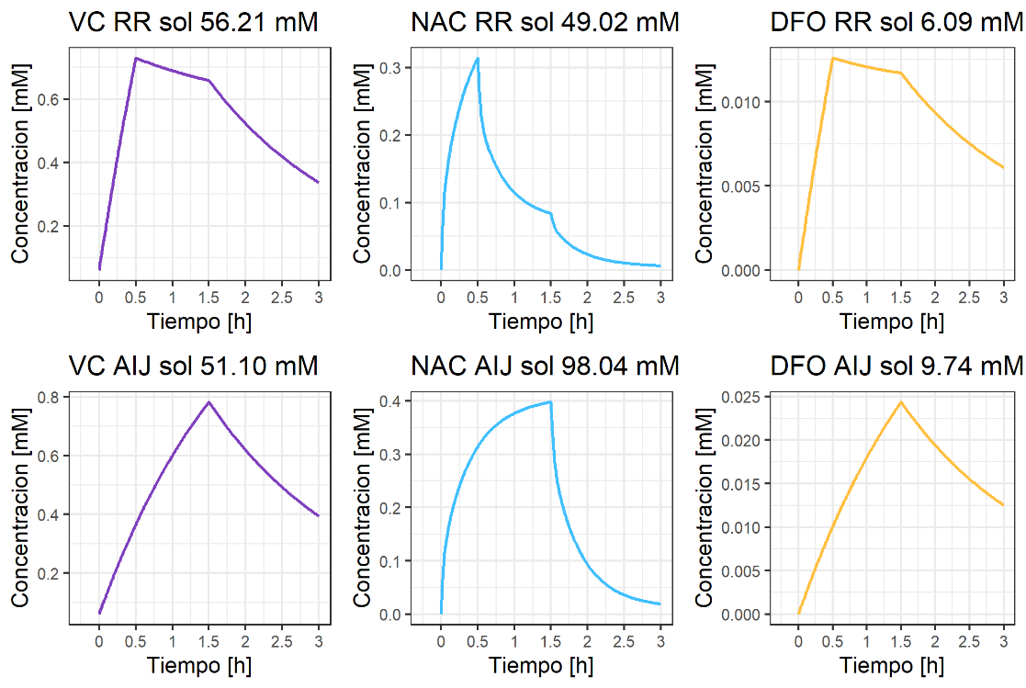
Drug | MM (g/mol) | V1 (L) | V2 (L) | V3 (L) | CL (L/h) | Q (L/h) | Q3 (L/h) | Physiological concentration | Reference
Ascorbic acid | 176.12 | 13.3 |  |  | 6.84 |  |  | 0.06 | Nielsen et al. 2015
N-acetylcysteine | 163.2 | 4.48 | 8.75 | 9.8 | 40.6 | 70.7 | 4.41 | 0 | Brown et al. 2004
Deferoxamine mesylate | 656.79 | 77.4 | 238 |  | 19.3 | 17.6 |  | 0 | Bellanti et al. 2016

Parametros calulados para persona de 70 kg

